进程管理
一级分类 | 二级分类 | 三级分类 | 说明 | 备注
进程 | 进程概念 | 定义 | 进程是正在执行的程序，是大多数系统中的工作单元。是活动的实体。 |  | 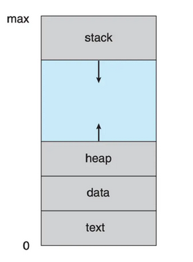 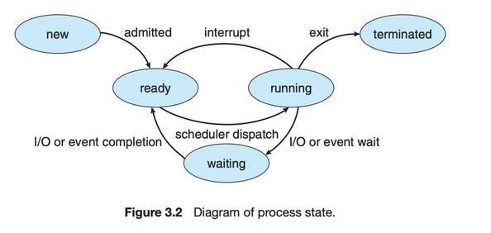
 |  |  | 包括：程序代码（文本段），当前活动（程序计数器的值和处理器寄存器的内容）。进程堆栈（stack）（包括临时数据，如函数参数、返回地址和局部变量），数据段（data section）（包括全局变量）。进程还包括堆（heap），这是进程运行时动态分配的内存。
 |  | 状态 | 进程在执行时会改变状态。进程状态部分取决于进程的当前活动。
 |  |  | 1. 新的（new）： 进程正在创建。
 |  |  | 2. 运行（running）: 指令正在运行。
 |  |  | 3. 等待（waiting）: 进程等待某个事件发生（如I/O完成或者某个信号）。
 |  |  | 4. 就绪（ready）: 进程等待分配处理器
 |  |  | 5. 终止（terminated） : 进程已经完成执行。
 |  | 进程控制块(Process Control Block, PCB) | 操作系统内的每个进程都是由进程块来表示的，PCB中包含了很多特定的进程相关信息 | 进程包括： long state //进程状态 struct sched_entity se //调度信息 struct task_struct *parent // 父进程 struct list_head childred // 子进程 struct fileds_struct *files //打开的文件 struct mm_struct *mm //进程地址空间 在Linux内核中，所有活动进程的表示都采用 task_struct 的双向链表。内核采用一个指针即 current, 用于指向当前系统正在执行的进程。 | 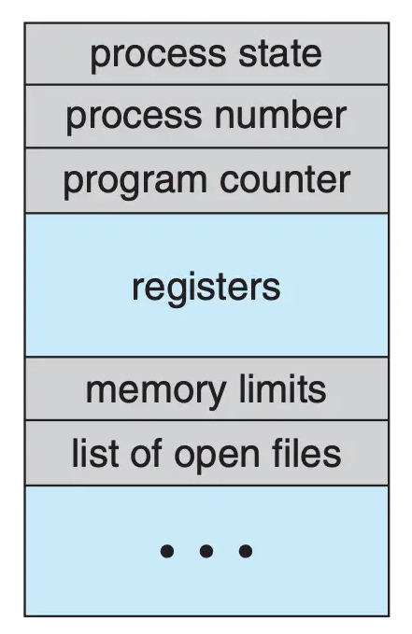
 |  |  | 1. 进程状态(state)：状态可以包括，新的，就绪，运行，等待和停止。
 |  |  | 2. 程序计数器(PC)：计数器表示进程将要执行的下一个指令的地址。
 |  |  | 3. CPU寄存器(CPU register)：根据计算机体系结构的不同，寄存器的类型和数量也会不同。包括累加器，索引寄存器，堆栈指针，通用寄存器和其他条件码信息寄存器。在发生中断时，这些状态信息和程序计数器一起保存到PCB中，一边进行上下文的切换，以便进程以后能正确地继续执行。
 |  |  | 4. CPU调度信息(CPU scheduling information):：这些信息包括进程优先级、调度队列的指针和其他调度参数。
 |  |  | 5. 内存管理信息(memory-management information):根据操作系统使用的内存系统这类信息可以包括基地址和界限寄存器的值、页表或短表。
 |  |  | 6. 记账信息(accounting information)：这类信息包括CPU时间，实际使用时间时间期限，作业和进程数量等。
 |  |  | 7. I/O状态信息(I/O status information)： 这类信息包括分配给进程的I/O设备列表，打开的文件列表。
 | 线程 | 定义 | 每个进程是一个只能进行单个执行线程(thread)的程序。
 | 进程调度 | 目标 | 多道程序设计的目标是，无论何时都有进程运行，从而最大化CPU利用率。分时系统的目的是在进程之间切换CPU，以便用户在程序运行时能与其交互。进程调度器（process scheduler)选择一个可用进程到CPU上执行。 |  | 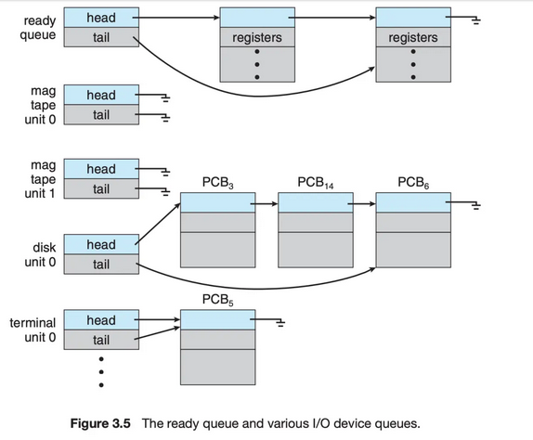
 |  | 作业队列(job queue) | 进程在进入系统时，会被加入作业队列(job queue)，这个队列包括系统内所有的进程。
 |  | 就绪队列（ready queue） | 它保存了驻留在内存中的，就绪的，等待运行的进程， 一般是一个链表结构来实现的。其头节点有两个指针，用于指向链表的第一个和最后一个PCB块；每个PCB有个指针指向队列里的下一个PCB。 | 队列内保存的是PCB
 |  | 设备队列(device queue) | 假设进程向一个共享设备发出请求，由于具有许多进程，磁盘可能忙于其他进程的I/O进程，因此该进程可能需要等待磁盘。等待I/O设备的进程列表，也被放到了一个队列中，这个队列就是设备队列。每个设备都有属于自己的设备队列。
 |  | 队列图（queueing diagram） | 1. 新进程被加到就绪队列；它在就绪队列中等待，直到被选中执行或被分派(dispatched). |  | 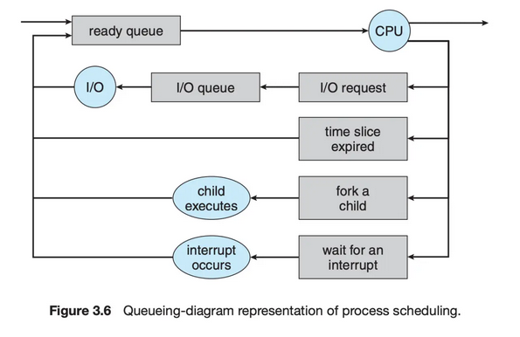
 |  |  | 2. 当进程被分配到CPU并执行时
 |  |  | 2.1 进程可能发出 I/O 请求，并被放到 I/O 队列
 |  |  | 2.2 进程可能创建一个新的子进程，并等待其终止
 |  |  | 2.3 进程可能由于中断而被强制释放CPU, 并被放回到就绪队列
 |  |  | 对于 2.1 和 2.2, 进程最终从等待状态切换到就绪状态，并放回到就绪队列。进程重复这一循环直到终止；然后它会从所有队列中删除，其 PCB 和资源也被释放。
 |  | 调度程序 | 操作系统为了调度必须按照一定的方式从这些队列中选择进程。进程选择通过调度程序（调度器）进行调度。
 |  |  | 通常，对于有大量的需要执行进程的系统中。可能进程的任务不能全部加载到内存中，这个时候会有部分的进程保存在磁盘中。这部分磁盘的数据，他作为一个虚拟的内存池被称为虚拟内存。
 |  |  | 长期调度程序 会把在磁盘上的进程加载到内存，把最近不会被执行的进程从内存中挪出。 | 长期调度程序是指从池中选择进程，并装入内存准备执行，其使用频率比较低，主要用来控制内存中进程的数量；
 |  |  | 短期调度程序(CPU调度程序) 从就绪队列中选择进程分配CPU。 | 中期调度(中级调度)，又称为 交换调度，是指将进程中内存或CPU竞争中移出，从而降低多道程序设计的程度，之后进程被重新装入内存；
 |  |  | 短期调度程序：必须经常为CPU选择新的进程。进程可能执行几毫秒，就会等待 I/O 请求。 | 短期调度(低级调度)，又称为 进程调度，是指按照一定的策略和算法，将CPU分配给一个处于就绪的进程，分为 抢占式 和 非抢占式。
 |  |  | 长期调度程序执行并不频繁，但是它控制着内存中进程的数量(多道程序程度)，也就是并发进程的程度。
 |  |  | I/O密集型进程：执行 I/O 比执行计算需要花费更多时间
 |  |  | CPU 密集型进程, 很少产生 I/O 请求，而是将更多时间用于执行计算 |  | 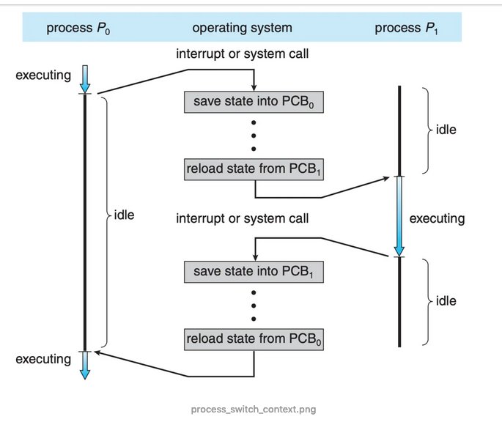
 |  |  | 如果所有进程都是I/O密集型进程，那么I/O设备队列一直都是满的，而就绪队列是空的，短期调度程序就一直处于空闲。 当所有进程都是CPU密集型进程，那么I/O 设备对列都是空的，I/O设备就没有得到使用。所以长期调度程序是保证系统使用CPU和I/O设备平衡的。 | 长期调度程序的目标
 |  |  | 中期调度程序(medium-term scheduler), 核心思想是可以将进程从内存(或从CPU竞争)中移除，从而降低多道程序程度。之后，进程可悲重新调入内存，并从中断处执行。这种方案称为交换(swap)。通过中期调度程序，进程可换出(swap out), 并在后来可换入(swap in)。
 |  | 上下文切换 | 中断导致CPU从执行当前任务改变到执行内核程序。当中断发生时，系统需要保存当前运行在CPU上的进程的上下文，以便在处理后能够恢复上下文，即先挂起进程，再恢复进程。进程上下文采用进程PCB表示。 | 上下文切换保存的是PCB
 |  |  | 状态保存：保存CPU当前状态 状态恢复：重新开始执行
 |  |  | 切换CPU到另一个进程需要保存当前进程装填和恢复另一个进程的状态，这个任务称为上下文切换（context switch）。当进行上下文切换时，内核会将旧进程状态保存在其PCB中，然后加载调度而要执行的新进程的上下文。 | 上下文切换的时间是存粹的开销。
 | 进程运行 | 进程创建 | 创建简称称为父进程，新建的进程称为子进程。每个新进程可以再创建其他进程，从而形成进程树（process tree）
 |  | 进程标识 | 进程标识符（process identifier, pid），通常是一个整数
 |  | init 进程 | pid 是1， 是所有用户进程的父进程
 |  | 资源 | 进程需要一定的资源 (如 CPU 时间、内存、文件、I/O 设备) 来完成其任务。在一个进程创建子进程时，子进程可能从操作系统那里直接获得资源，也可能只从其父进程那里获得资源。父进程可能必须在其子进程之间分配资源或共享资源(如内存或文件)。限制子进程只能使用父进程的资源能防止创建过多的进程带来的系统超载。
 |  | 初始化数据 | 在子进程创建时，除了得到各种物理和逻辑资源外，它还能从父进程那里得到所需的初始化数据(或输入)。
 |  | 进程执行（创建新进程） | 1. 父进程与子进程并发执行 2. 父进程等待，直到某个或全部子进程执行完
 |  | 进程地址空间（创建新进程） | 1. 子进程是父进程的复制品 2. 子进程加载另一个新程序
 |  | 进程终止 | 当一个进程终止时，操作系统会释放其资源。不过，它位于进程表中的条目还是在的，直到它的父进程调用wait(). 因为进程表包含了进程的退出状态。 | 子进程退出后，在父进程调用wait()前，子进程的PCB还是存在的。这样的进程称为僵尸进程，一旦父进程调用了 wait(), 进程表的条目就会释放。
 |  | 僵尸进程 | 当进程已经终止，但是其父进程尚未调用wait(), 这样的进程称为僵尸进程(zombie process)。僵尸只是一个短暂存在，一旦父进程调用了 wait(), 僵尸进程的进程标识符和它在进程表中的条目就会释放。
 |  | 孤儿进程 | 如果父进程没有调用wait()就终止，自己成称为孤儿进程。Linux的处理方案是：init定期调用wait(), 收集孤儿进程的退出状态，并释放孤儿进程标识符和进程表条目
 | 进程间通信 | 通信模型 | 1. 共享内存（shared memory）：共享内存模型会建立一块供协作进程共享的内存区域，进程通过向此共享区域读出或写入数据来交换信息。 2. 消息传递（message passing）：在协作进程间交换消息来实现通信。 |  | 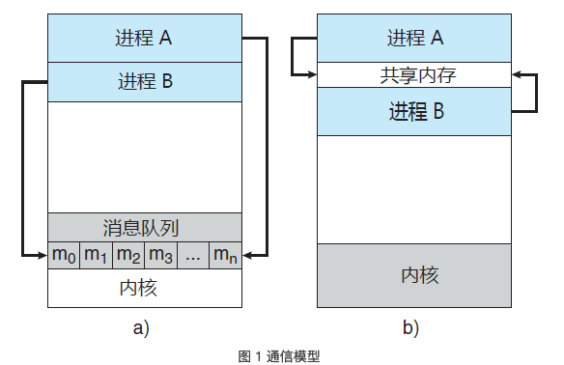
 |  |  | 。消息传递对于交换较少数量的数据很有用，因为无需避免冲突。对于分布式系统，消息传递也比共享内存更易实现。共享内存可以快于消息传递，这是因为消息传递的实现经常采用系统调用，因此需要消耗更多时间以便内核介入。 | 消息传递
 |  |  | 共享内存系统仅在建立共享内存区域时需要系统调用；一旦建立共享内存，所有访问都可作为常规内存访问，无需借助内核。 | 共享内存
 |  | 共享内存 | 采用共享内存的进程间通信，需要通信进程建立共享内存区域。通常，共享内存区域驻留在创建共享内存段的进程地址空间内。其他希望使用这个共享内存段进行通信的进程应将其附加到自己的地址空间。 | 通常操作系统试图阻止一个进程访问另一进程的内存。共享内存需要两个或更多的进程同意取消这一限制，这样它们通过在共享区域内读出或写入来交换信息。
 |  |  | 解决生产者-消费者问题的方法之一是采用共享内存。 | 进程负责确保它们不向同一位置同时写入数据。
 |  |  | 无界缓冲区没有限制缓冲区的大小。消费者可能不得不等待新的项，但生产者总是可以产生新项。 | 生产者/消费者
 |  |  | 界缓冲区假设固定大小的缓冲区。对于这种情况，如果缓冲区空，那么消费者必须等待；并且如果缓冲区满，那么生产者必须等待。
 |  | 消息传递 | 消息传递工具提供至少两种操作：send(message) 和 receive(message)。
 |  | 消息传递（直接/间接通信） | 直接通信：需要通信的每个进程必须明确指定通信的接收者或发送者。 | 直接通信-对称
 |  |  | 1. send(P,message)：向进程P发送 message。 2. receive(Q,message)：从进程 Q 接收 message。
 |  |  | 每个链路只与两个进程相关。 每对进程之间只有一个链路。
 |  |  | 这种方案展示了寻址的对称性，即发送和接收进程必须指定对方，以便通信。
 |  |  | send(P，message)：向进程 P 发送 message。 receive(id, message)：从任何进程，接收 message，这里变量 id 被设置成与其通信进程的名称。 | 直接通信-非对称
 |  |  | 通过邮箱或端口来发送和接收消息。邮箱可以抽象成一个对象，进程可以向其中存放消息，也可从中删除消息，每个邮箱都有一个唯一的标识符。 | 间接通信
 |  |  | ，POSIX 消息队列采用一个整数值来标识一个邮箱。一个进程可以通过多个不同邮箱与另一个进程通信，但是两个进程只有拥有一个共享邮箱时才能通信
 |  |  | send(A, message)：向邮箱 A 发送 message。 receive(A，message)：从邮箱 A 接收 message。
 |  |  | 只有在两个进程共享一个邮箱时，才能建立通信链路。 一个链路可以与两个或更多进程相关联。 两个通信进程之间可有多个不同链路，每个链路对应于一个邮箱。 | 间接通信-特点
 |  | 消息传递（同步/异步通信） | 阻塞：同步 非阻塞：异步
 |  |  | 阻塞发送：发送进程阻塞，直到消息由接收进程或邮箱所接收。
 |  |  | 非阻塞发送：发送进程发送消息，并且恢复操作。
 |  |  | 阻塞接收：接收进程阻塞，直到有消息可用。
 |  |  | 非阻塞接收：接收进程收到一个有效消息或空消息。
 |  | 消息传递（缓存） | 不管通信是直接的还是间接的，通信进程交换的消息总是驻留在临时队列中。
 |  |  | 1. 零容量：队列的最大长度为 0。因此，链路中不能有任何消息处于等待。对于这种情况，发送者应阻塞，直到接收者接收到消息。 | 无缓冲消息系统
 |  |  | 2. 有限容量：队列长度为有限的 n。因此，最多只能有 n 个消息驻留其中。如果在发送新消息时队列未满，那么该消息可以放在队列中（或者复制消息或者保存消息的指针），且发送者可以继续执行而不必等待。如果链路已满，那么发送者应阻塞，直到队列空间有可用的为止。 | 自动缓冲消息系统
 |  |  | 3. 无限容量：队列长度可以无限，因此，不管多少消息都可在其中等待。发送者从不阻塞。
 | 客户机-服务器系统通信 | 套接字 | 通过网络通信的每对进程需要使用一对套接字，即每个进程各有一个。每个套接字由一个IP地址和一个端口号组成。
 |  | 远程过程调用
 |  | 管道 | 普通管道允许两个进程按标准的生产者-消费者进行通信
多线程编程 | 线程 | 定义 | 每个线程是CPU使用的一个基本单元：包括线程ID、程序计数器、寄存器组和堆栈。与同一个进程的其他线程共享代码段、数据段和其他操作系统资源。 |  | 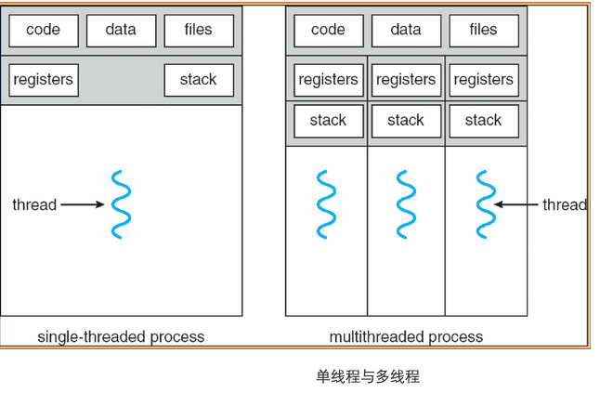
 |  | 动机 | 相比于多进程开销更小
 |  | 多线程优点 | 1. 响应性：即使部分阻塞或者执行冗长操作，它仍可以继续执行，从而增加对用户的响应程度。 | 一个线程阻塞，另外线程可以继续执行其他任务。相比单线程响应性更好。
 |  |  | 2. 资源共享：进程只能通过共享内存和消息传递之类的技术共享资源。线程默认共享他们所属进程的内存和资源。 | 允许一个应用程序在同一地址空间内有多个不同活动线程。
 |  |  | 3. 经济：进程创建所需的内存和资源分配非常昂贵。由于线程共享它们所属进程的资源，所以创建和切换线程更加经济。
 |  |  | 4. 可伸缩性：线程可在多处理核上并行运行。 | 单线程进程只能运行在一个CPU上
 | 多核编程 | 多核/多处理器系统 | 计算和是在多个CPU芯片上还是在单个CPU芯片上。
 |  | 单核 | 一个应用有4个线程，对于单核系统，并发是随着时间推移叫做执行。因为处理和只能统一时间执行单个线程。
 |  | 多核 | 并发表示线程能够并行运行，因为系统可以为每个核分配一个单独线程。
 |  | 并行 | 可以同时执行多个任务
 |  | 并发 | 支持多个任务，所有任务都能取得进展。
 |  | 并行类型 | 数据并行：将数据分布于多个计算核上，并在每个核上执行相同操作。 | 一个线程执行 N1...N10 另外一个线程执行 N11...N12
 |  |  | 任务必行：将任务（线程）分配到多个计算核。每个线程执行一个独特的操作。
 | 多线程模型 | 用户线程 | 用户线程受内核支持，而无需内核管理
 |  | 内核线程 | 而内核线程由操作系统支持和管理。事实上所有当代操作系统都支持内核线程。
 |  | 关联 | 在用户线程和内核线程之间必然存在一种关系。
 |  | 多对一模型 | 多对一模型将许多用户级线程映射到一个内核线程。线程管理由线程库在用户空间进行的，因而效率比较高。但是如果一个线程执行了阻塞系统调用，那么整个线程会阻塞。因为任意时刻只能有一个线程能够访问内核，多个线程不能并行运行在多处理器上。 | 早期采用，目前已经不在采用 没有增加并发性 | 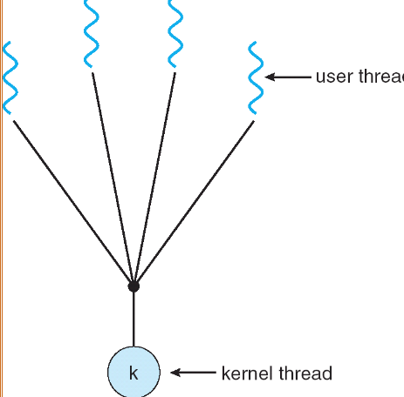 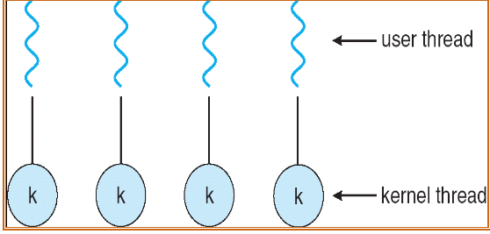
 |  | 一对一模型 | 对一模型每个用户线程映射到一个内核线程。该模型在一个线程执行阻塞系统调用时，能允许另一个线程继续执行。它也允许多个线程能并行运行在多处理器系统上，这种模型的唯一缺点是每创建一个用户线程就会创建一个相应的内核线程。由于创建内核线程的开销会影响应用程序的性能，所以这种模型的绝大多数实现限制了操作系统所支持的线程数量。 | Linux, Windows 都实现了一对一模型 系统限制创建线程数量
 |  | 多对多模型 | 多对多模型多路复用了许多用户线程到同样数量或更少数量的内核线程上。内核线程数量与特定应用程序或机器有关。多对多模型没有这两者的缺点：开发人员可创建任意多的用户线程，并且相应内核线程能在多处理器系统上并发执行。而且当一个线程执行阻塞系统调用时，内核能调度另一个线程来执行。 |  | 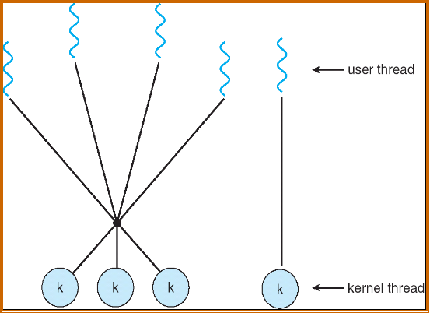
 |  | 多对多模型-双层模型 | 多路复用了许多用户线程到同样数量或更少数量的内核线程上，但也允许将一个用户线程绑定到某个内核线程上。这个变种有是被称为二级模型。 | 允许将一个用户线程绑定到某个内核线程上。
 | 线程库 | 定义 | 为程序员提供创建和管理线程的API
 |  | 多线程创建策略 | 异步线程：一旦父进程创建了一个子线程后，父线程就恢复自身的执行，这样父线程与子线程会并发执行。每个线程的运行独立于其他线程，父线程无需知道子线程何时终止。
 |  |  | 同步线程：如果父线程创建一个或多个子线程后，那么在恢复执行之前应等待所有子线程的终止。分叉-连接，一旦每个线程完成它的工作，它就会终止，并与父线程连接。只有在所有子线程连接之后，父线程才恢复执行。
 |  | Pthreads | Pthread是由POSIX标准为线程创建和同步定义的API。
 |  |  | Pthread_t tid声明了所常见线程的标识符。
 |  |  | 每个线程都有一组属性，包括栈大小和调度信息。Pthread_attr_t attr表示线程的属性，通过函数调用pthread_attr_init(&attr)来设置这些属性。
 |  |  | Pthread_create()创建一个独立线程。除了传递线程标识符和线程属性外，还要传递函数名称。
 |  |  | 父线程通过调用pthread_join()函数等待子线程的完成。
 |  |  | 调用pthread_exit()之后会终止。
 | 隐式多线程 | 定义 | 将多线程的创建与管理交给编译器和运行时库来完成。 | JVM 会根据宿主机的多线程模型来封装自己的多线程调用
 |  | 线程池 | 在进程开始时创建一定数量的线程，并加到池中以等待工作。当服务器收到请求时，它会唤醒池内的一个线程（如果有可用的线程），并将需要服务的请求传递给它。一旦线程完成了服务，它会返回到池中再等待工作。如果池内没有可用线程，那么服务器会等待，直到有空线程为止。
 |  | 线程池优点 | 1. 用现有线程服务请求比等待创建一个线程更快
 |  |  | 2. 线程池限制了任何时候可用线程的数量。这对那些不能支持大量并发线程的系统非常重要
 |  |  | 3. 将要执行任务从创建任务的机制中分离出来，允许我们采用不同策略运行任务。
 |  | OpenMP | 识别并行区域(parallel region), 即可并行运行的代码快。这些指令指示 OpenMP 运行时库来并行执行这些区域。
 |  | 大中央调度(Grand Central Dispatch, GCD) | 增加了块（block）的扩展。
 |  |  | 串行调度队列，并发调度队列
 | 多线程问题 | fork() | 调用fork(), 而不调用 exec(), 新进程重复所有线程。 | 复制所有线程
 |  | exec() | 如果一个线程调用系统调用exec()，那么exec()参数所指定的程序会替换整个进程，包括所有线程。 | 仅复制调用线程
 |  | 信号处理 | UNIX信号（signal）用于通知进程某个特定事件已经发生。
 |  |  | 1. 信号是由特定事件的发生而产生的
 |  |  | 2. 信号被传递给某个进程
 |  |  | 3. 信号一旦收到就应处理
 |  | 同步信号 | 同步信号发送到由于执行操作导致这个信号的同一进程
 |  | 异步信号 | 当一个信号是由运行程序意外的事件产生的，该进程就异步接收这一信号
 |  | 信号处理机制 | 1. 缺省的信号处理程序 2. 用户定义的信号处理程序
 |  | 信号传递多线程程序 | 1. 传递信号到信号所使用的线程
 |  |  | 2. 传递信号到进程内的每个线程
 |  |  | 3. 传递信号到进程内的某些线程
 |  |  | 4. 规定一个特定线程以接收进程的所有信号
 |  | 线程撤销 | 线程撤销（thread cancellation）是在线程完成之前终止线程
 |  |  | 目标线程的撤销：异步撤销（一个线程立即终止目标线程）、延迟撤销（目标线程不断检查它是否应终止，这允许目标线程有机会有序终止自己） | 采用延迟取消时，允许一个线程检查它是否是在安全的点被取消，pthread称这些点为取消点（cancellation point）
 |  | 线程本地存储 | 每个线程可能需要它自己的某些数据，称这种数据为线程本地存储（Thread-Local Storage, TLS）
 |  | 轻量级进程(LWP) | 在实现多对多或双层模型时，在用户和内核线程之间增加一个中间数据结构。这个数据结构被称为轻量级进程（LightWeight Process, LWP）。 |  | 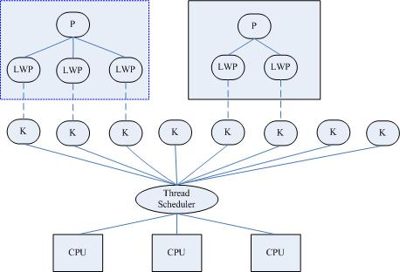
 |  |  | 每个LWP都与一个内核线程相连，只有内核线程才能通过操作系统调度以便运行于物理处理器。
 |  |  | 内核提供一组虚拟处理器（LWP）给应用程序，应用程序可以调度用户线程到任何可以用虚拟处理器。
 |  |  | 轻量级进程(LWP)是一种由内核支持的用户线程。它是基于内核线程的高级抽象，因此只有先支持内核线程，才能有LWP。每一个进程有一个或多个LWPs，每个LWP由一个内核线程支持。这种模型实际上就是恐龙书上所提到的一对一线程模型。在这种实现的操作系统中，LWP就是用户线程。
 |  |  | 由于每个LWP都与一个特定的内核线程关联，因此每个LWP都是一个独立的线程调度单元。即使有一个LWP在系统调用中阻塞，也不会影响整个进程的执行。
 |  | Linux 线程 | 通过系统调用 fork() 提供进程复制的传统功能 | 调用 fork() 具有父进程所有的数据结构(struct task_struct)的副本。数据结构包含指向其他存储这些数据的数据结构的指针。
 |  |  | 通过系统调用 clone() 提供创建线程的功能 | 调用 clone() 创建了新任务，不过新任务不具有所有数据结构的副本，新任务，根据传递给 clone() 的标志组，指向(point to)父任务的数据结构。
 |  |  | 在调用 clone() 时传递参数 CLONE_FS、CLONE_VM、CLONE_SIGHAND 和 CLONE_FILES 标志，那么父子任务将共享相同的文件系统信息、内存空间、信号处理程序和打开的文件集。相当于线程创建。 | Linux 不区分进程和线程
进程调度 | 概念 | 说明 | 采用多道程序，多个进程同时处于内存。当一个进程等待时，另一进程结果CPU使用权。
 | CPU-I/O 执行周期 | 概念 | 进行执行包括周期进行CPU执行和I/O等待。进程在两个状态之间不断交替。 | CPU的执行周期
 |  | CPU 调度程序 | 调度程序从内存中选择一个能够执行的进程，并为其分配CPU。 | 就绪队列可以是 FIFO队列、优先队列、树或简单的无序链表等。 队列内的记录通常为进程控制块（PCB）
 |  | CPU调度的情况 | 1. （进程）运行状态 -> 等待状态 2. （进程）运行状态 -> 就绪状态 | 1，4 情况下，调度方案称为"非抢占"
 |  |  | 3. （进程）等待状态 -> 就绪状态 4. （进程）终止时 | 2，3情况下，调度方案称为“抢占的”
 |  | 非抢占调度 | 一旦某个进程分配到CPU，进程就会一直使用CPU，直到它终止或切换到等待状态 | 早期 windows 3.x 使用这种调度方案
 |  | 抢占调度 | 为了这些代码段不被多个进程同时访问，在进入时禁用中断在退出时启用中断。 | 中断可能随时发生，不能总是被内核忽视，所以受影响的代码段应加以保护。
 |  | 调度程序 | 调度程序是一个模块，用来将CPU控制给由短期调度程序选择的进程 | 1. 切换上下文 2. 切换到用户模式 3. 跳转到用户程序的合适位置，以便重新启动程序
 |  | 调度延迟 | 调度程序停止一个额进程，而启动另一个所需的时间
 | 调度准则 | CPU使用率 | 应使CPU尽可能地忙碌 | 最大化
 |  | 吞吐量 | 在一个时间单元内进程完成的数量 | 最大化
 |  | 周转时间 | 从进程提交到进程完成的时间称为周转时间。周转时间为所有时间段之和，包括等待进入内存、在就绪队列中等待、在CPU上执行和I/O执行 | 最小化
 |  | 等待时间 | CPU调度算法执行进程在就绪队列中因等待所需的时间。等待时间为在就绪队列中等待所花时间之和。 | 最小化
 |  | 响应时间 | 从提交请求到产生第一响应的时间 | 最小化
 | 调度算法 | 先到先服务调度 FCFS | 现请求 CPU 的进程首先分配到 CPU，可以通过 FIFO 队列实现
 |  |  | 缺点：平均等待时间往往很长
 |  |  | 非抢占式的，一旦CPU分配给了一个进程，进程就会使用 CPU直到释放 CPU 为止
 |  | 最短作业优先调度 SJF | 将每个进程与其下次 CPU 执行的长度关联起来。当 CPU 变为空闲时，它会被赋给具有最短 CPU 执行的进程。 | 最短下次CPU执行
 |  |  | 1. 平均等待时间最小 2. 但是难以知道下次 CPU 执行的长度 3. 常用于长期调度 4. 不能在短期CPU调度级别上实现，因为没有办法知道下次 CPU 执行的长度
 |  |  | 实现预测下次CPU执行：预测以前CPU执行的测量长度的指数平均
 |  | 抢占 SJF | 当一个新进程到达就绪对类而以前进程正在执行是。新进程的下次CPU执行，与当前运行进程的尚未完成的CPU执行相比，如果小就会抢占当前运行的进程 | 最短剩余时间优先
 |  | 非抢占 SJF | 当前进程运行完才会轮到下一个进程
 |  | 优先级调度 | 抢占式：当一个进程到达就绪队列时，比较它的优先级与当前运行进程的优先级。如果新的优先级高，就抢占CPU。
 |  |  | 非抢占：如果新的进程优先级高，调度算法只是将新的进程加到就绪队列的头部
 |  |  | 问题：1. 无穷阻塞 2. 饥饿 | 低优先级进程可以认为是阻塞的（就绪运行但是等待CPU）
 |  |  | 解决方案：老化 | 逐渐增加在系统中等待很长时间的进程的优先级
 |  | 轮转调度 | 专门为分时系统设计的，类似 FCFS，但是则呢噶几了抢占以切换进程。将一个较小的时间定义为时间量或时间片，时间片的大小通常为 10 ~ 100ms。CPU调度程序循环整个就绪队列，为每个进程分配不超过一个时间片的CPU | 评价等待时间较长
 |  | 多级队列调度 | 进程分为前台进程 和 后台进程（批处理进程），两类进程具有不同的响应时间要求，有不同调度需要。后台进程比前台进程有更高的优先级。 | 比如前台交互对类使用 RR 调度 后台批处理对类使用 FCFS
 |  |  | 多级队列调度算法将就绪队列分成多个单独队列，每个队列有自己的算法。
 |  | 多级反馈队列调度 | 允许进程在队列之间迁移。如果进程使用过多的CPU时间，他会别移到更低的优先级队列。老化会组织饥饿的发生 | 最为通用的CPU调度算法
 | 线程调度 | 竞争范围 | PCS 进程竞争范围：竞争CPU是发生在同一进程的线程之间（多对多模型，调度用户线程到 LWP ），采用优先级调度 | 多对一 和 多对多模型
 |  |  | SCS 系统竞争范围：发生在系统内的所有线程之间 | 一对一模型
 |  | Pthreads 调度 | PTHREAD_SCOPE_PROCESS: 按PCS调度线程，调度用户线程到可用 LWP
 |  |  | PTHREAD_SCOPE_SYSTEM: 按SCS来调度线程，会创建一个LWP，并将多对多系统的每个而用户线程绑定到 LWP
 | 多处理器调度 | 调度方法 | 非对称处理：一个处理器（主服务器）处理所有调度觉得，I/O处理以及其他系统活动，其他处理器只执行用户代码。
 |  |  | 对称处理：每个处理器自我调度。 | SMP
 |  | 处理器亲和性 | 大多数SMP系统避免将进程从一个处理器移到另一个处理器，而是试图让一个进程运行在同一个处理器上。 | 因为进程运行在一个处理上，更新了处理器的缓存。
 |  |  | 软亲和性：试图保持进程运行在同一处理器上 硬亲和性：提供系统调用保持运行在同一处理器上 | Linux 实现软亲和性，同时提供系统调用 sched_setaffinity() 支持硬亲和性
 |  | 负载平衡 | 负载平和设法将负载平均分配到SMP系统的所有处理器，大多数支持SNP的现代操作系统都有一个可执行进程的私有队列。私有队列需要负载平和，公共队列通常没必要（因为一旦贡献，就会从公共队列中取走一个可执行的进程）
 |  |  | 推迁移：一个特定任务周期性地检查每个处理器的负载，如果发现不平衡，那么通过将进程从超载处理器推到（push）空闲或不太忙的处理器，从而平均分配负载。 | 负载平和的方法
 |  |  | 拉迁移：当空闲处理器从一个忙的处理器（pull）一个等待的任务
 |  |  | 问题：拉迁移和推迁移会低效处理器亲和性的好处，所以要平衡的处理
 |  | 多核处理器 | 将多个处理器放置在同一个物理芯片上，每个核都保持架构的状态，因此对操作系统而言它似乎是一个单独的物理处理器。
 |  |  | 内存停顿：当一个处理器访问内存时，花费大量时间等待所需数据。为了弥补这种情况，采用了多线程的处理器核，即每个核会分配到两个（或多个）硬件线程（如果一个线程等待，就切换到另一个线程）。 | 发生情况：高速缓存未命中 缓解方案：多线程处理器
 |  |  | 从操作系统角度阑槛，每一个硬件线程作为一个逻辑处理器，以便运行软件线程 | 操作系统视角来看，为逻辑处理器
 |  |  | 处理器多线程方法：1. 粗粒度 2. 细粒度
 |  |  | 粗粒度：线程一直在处理器上执行，直到一个长延迟时间（如内存停顿）发生。由于延迟事件造成延迟，处理器应切换到另一个线程开始执行，线程之间的切换成本是高的，因为在另一个线程可以在处理器上开始执行之前，应刷新指令流水线。一旦开始执行，用指令来填充流水线。
 |  |  | 细粒度：在更新的粒度级别上（指令周期的边界是哪个）切换线程。因此线程的切换成本很小。
 |  |  | 多线程多核处理器调度级别：1. 操作系统做决策，选择哪个软件线程运行在哪个硬件线程。2. 指定每个核如何决定运行哪个硬件线程（如每个硬件线程有一个动态紧迫值，用于比较和切换）
 | 实时CPU调度 | 软实时系统 | 不保证会调度关键实时进程，而只保证这类进程会优先于非关键进程
 |  | 硬实时系统 | 有严格要求，一个任务应在它的截止期限之前完成
 |  | 最小化延迟 | 从事件发生到事件得到服务的这顿啊时间称为事件延迟
 |  |  | 中断延迟：从CPU收到中断到中断处理程序开始的时间，当一个中断发生时，操作系统应先完成正在执行的指令，再确定发生中断的类型。然后，保存当前进程的状态，采用特定的终端服务程序来处理中断。执行这些任务需要的总时间称为中断延迟。 | 影响中断延迟的一个因素：在更新内核数据结构时中断可能会被禁用的时间量，实时操作系统要求中断禁用的时间应非常短。
 |  |  | 调度延迟：调度程序从停止一个进程到启动另一个进程所需的时间 | 重读阶段：1. 抢占内核中运行的任何进程 2. 释放高优先级进程所需的、低优先级进程占有的资源
 |  | 优先级调度 | 根据进程的截止期限或速率来分配优先级 | 进程处理时间：t 进程截止期限: d 执行周期: p 0 <= t <= d <= p 速率: 1/p
 |  | 单调速率调度 | 单调速率算法采用抢占的，静态优先级的策略，调度周期性任务。 | 这种策略背后的理由是：更频繁地需要CPU的任务应分配更高的优先级，此外，单调速率调度假定：对于每次CPU执行，周期性进程的处理时间是相同的，也就是说，在每次进程获取CPU时，它的CPU执行长度是相同的。
 |  |  | 当较低优先级的进程正在运行并且较高优先级的进程可以运行时，较高优先级进程将会抢占低优先级。 在进入系统时，每个周期性任务会分配一个优先级，它与其周期成反比。周期越短，优先级越高，周期越长，优先级越低。
 |  |  | 利用率公示：N(2^1/n - 1) | 2个进程约为 83%, 不能超过利用率公示 利用率计算： t/p
 |  | 最早截止期限优先调度 EDF | 调度根据截止期限动态分配优先级，截止期限越早，优先级越高。 | 与单调速率调度与EDF调度的不同，前者的优先级是固定的
 |  |  | EDF调度在理论上是最佳的，但是在实际中，由于进程的上下文切换和中断处理的代价，这种级别的CPU利用率是不可能的。
 |  | 比例分享调度 | 调度程序在所有应用之间分配T股，如果一个应用程序接收N股的时间，那么确保了它将有N/T的总的处理器时间
 |  | POSIX实时调度 | SCHED_FIFO: 先来先去 SCHED_RR: 轮询
 | 操作系统 | Linux 调度 | 为每个任务分配一定比例的CPU处理时间，每个任务分配的具体比例是根据友好值（nice）来计算。数值较低表示较高的相对优先级。 完全公平调度程序 CFS 是默认的 Linux 调度算法
 |  |  | vruntime（虚拟运行时间），记录每个任务运行多久，更低优先级的任务比更高优先级的任务具有更高衰减速率。当决定下步运行哪个任务时，调度程序只需选择具有最小 vruntime 值的任务。 | 低优先的任务运行 200ms, 它的 vruntime 大于 200ms 高优先的任务运行 200ms, 它的 vruntime 小于 200ms
 |  |  | CFS 将每个可运行的任务放置在红黑树上，所以 vruntime 最小的任务在左侧
 |  |  | 通常 I/O 密集型任务有较小的 vruntime, CPU 密集型任务有较大的 vruntime。这样 I/O密集型任务运行很短的时间后就会阻塞以等待更多的 I/O
同步

